Додаток №1_форма пропозиції
Додаток №1 до Запиту_2335_SP
Форма цінової пропозиції

(Назва Учасника), надає свою пропозицію щодо участі у закупівлі Побутової техніки
Відомості про підприємство |  |  | Повне найменування учасника – суб’єкта господарювання
 |  |  | Ідентифікаційний код за ЄДРПОУ або реєстраційний номер облікової картки платника податків
 |  |  | Реквізити (адреса - юридична та фактична, телефон, факс, телефон для контактів, e-mail, розрахунковий рахунок)
Відомості про особу (осіб), які уповноважені представляти інтереси Учасника |  |  | (Прізвище, ім’я, по батькові, посада, контактний телефон)
УВАГА! Гарантійне обслуговування не менше 2 років, наявність сервісного обслуговування у м. Київ В розділі "Пропозиція" Учаснику необхідно вказати: модель, торгову марку, виробника та детально зазначати технічні характеристики продукції у відповідності до параметрів та вимог технічного опису даної таблиці, обов’язково надати фото. Усі вироби повинні бути новими, не вживаними. Відповідати вимогам та мати сертифікати відповідності або паспорти якості виробника. Товар має бути належно упакований. Тара повинна забезпечувати повну цілісність Товару при транспортуванні. Переможець закупівлі зобов'язаний поставити товар у відповідності до поданої ним цінової пропозиції без внесення додаткових змін. У разі виявлення неякісного товару або такого, що не відповідає умовам договору, учасник-переможець зобов’язаний замінити неякісний товар протягом 5 робочих днів з моменту виявлення неякісного товару на якісний без будь-якої додаткової оплати з боку замовника.

№ з/п | Технічні характеристики та опис |  |  |  |  |  | Ціна, за одиницю, (з урахуванням всіх податків і зборів) * | Вартість, грн., (з урахуванням всіх податків і зборів) * | Умови оплати (у % переплати / післяплати) | Термін поставки з моменту укладення договору (календарні дні)
 | Запит** |  | Пропозиція (вказати модель, торгову марку, виробника, параметри та характеристики продукції, фото обов'язково) |  | Кількість | Одиниці вимірювання
 | Найменування | Технічні вимоги до товару | Назва та фото | Технічні вимоги до товару |  |  |  |  | Пропозиція | Пропозиція
1 | 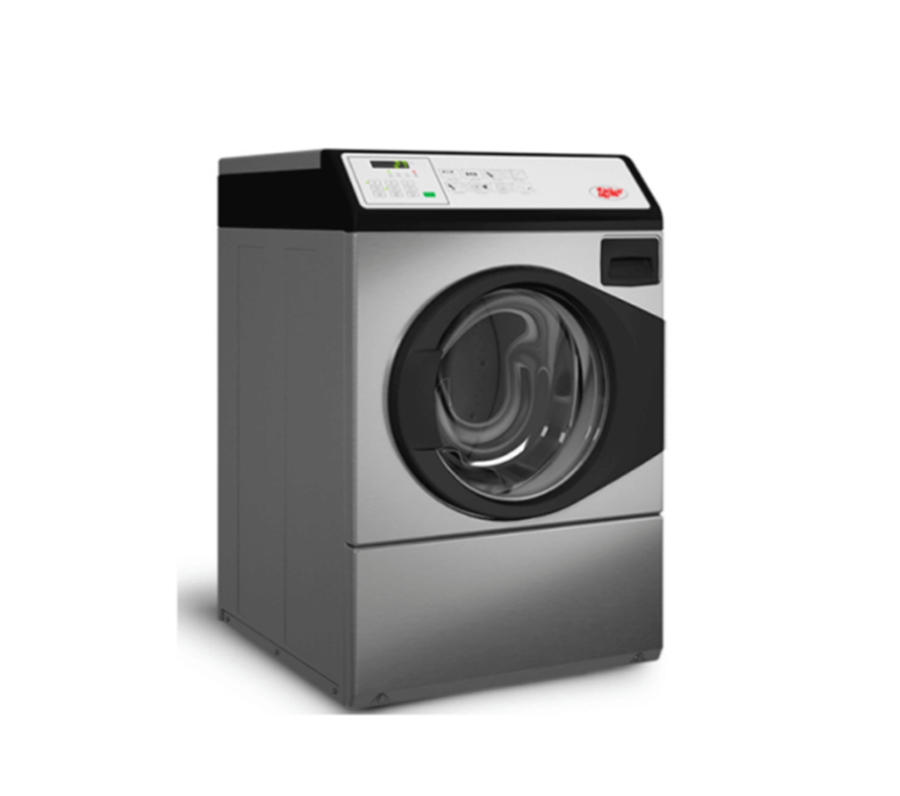 Пральна машина | Тип пральної машини: Автомат Тип завантаження: З фронтальним завантаженням Спосіб встановлення: Окрема (соло) Максимальне завантаження білизни: 8 кг Тип двигуна: Інверторний Максимальна швидкість віджимання: 1600 об/хв Програми прання: Легка прасування (антисминання), Ручне прання, Темні речі, Делікатне прання, Хлопок, Протиалергенний, Швидке прання, Джинсі, Шовк Функції Попереднє прання, Очищення барабана, Регулювання швидкості віджиму |  |  | 1 | шт |  | 0.00
2 | 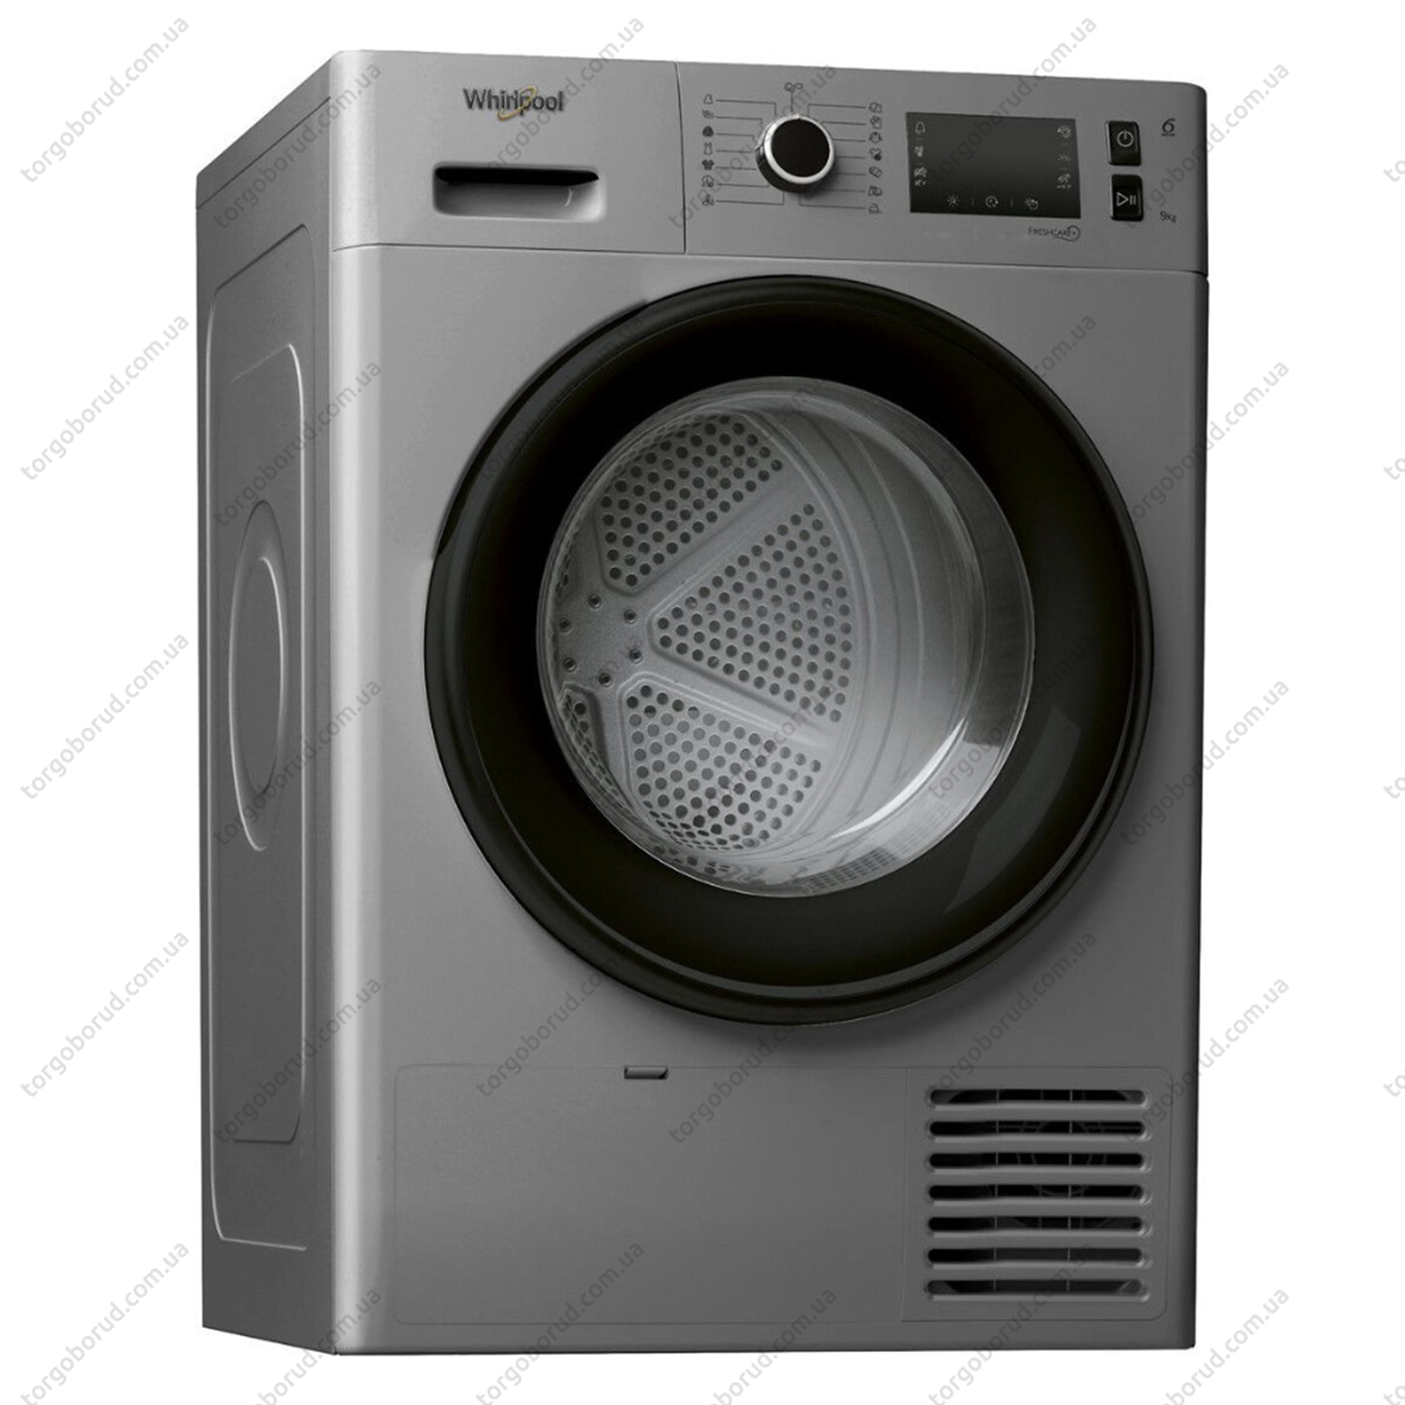 Сушильна машина | Завантаження білизни: 9 кг Кількість програм: 15 шт Вага: 44 кг Габаритні розміри машини: 849х595х649 мм Колір: сірий металік Тип управління: електронний Напруга мережі: 230 В / 50 Гц Рівень шуму: до 64 Дб Потужність: 2,3 кВт Наявність спецрежимів: є (сушка до певного рівня вологості, сушка за часом, видалення повітрям запаху). Барабан міцний і довговічний. Обладнання оснащене електронною системою управління |  |  | 1 | шт |  | 0.00
3 | 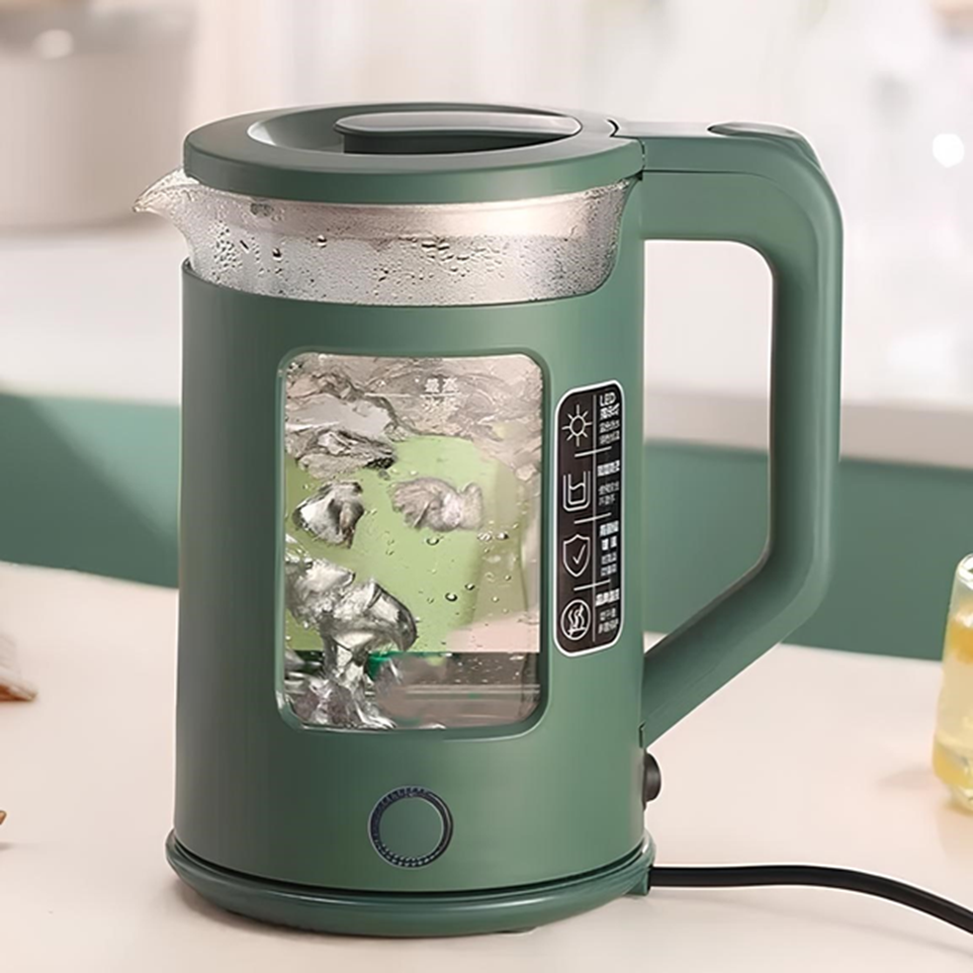 Чайник | Потужність: 2200 Вт. Напруга: 220-240 Ст. Номінальна частота: 50 Гц. Об'єм: 2 літри. Матеріал корпусу: Жароміцне скло. Покриття нагрівального елемента: Нержавіюча сталь. КОМПЛЕКТАЦІЯ: Електричний чайник, Платформа, Інструкція, Заводська упаковка. Оснащеність: З внутрішнім підсвічуванням Зі світловим індикатором роботи Захист: Від перегріву Від увімкнення без води Встановлення температури нагріву 100°C |  |  | 2 | шт |  | 0.00
4 | 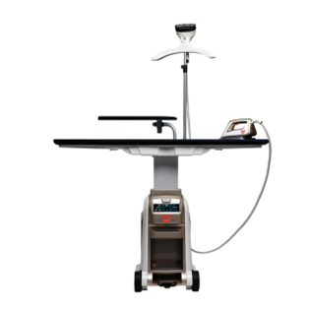 Прасувальна система | Вага: 28,5 кг., Висота прасувальної дошки: від 70 до 100 см., Довжина шнура живлення: 2,1 м, Потужність парогенератора: 1500 Вт, Потужність праски: 700 Вт, Номінальна напруга: 220-240 В, Об'єм бойлера: 3 л., Продуктивність пари: 160 г/хв, Робочий тиск бойлера: до 6 бар., Розміри прасувальної дошки: 130 x 40 см., Частота: 50-60 Гц. |  |  | 1 | шт |  | 0.00
 | 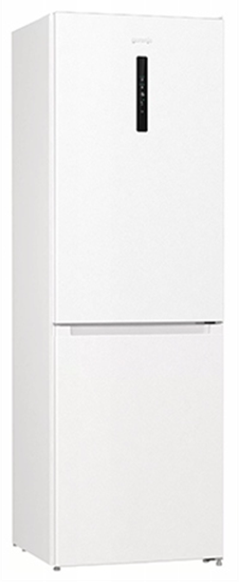 Холодильник | Основні характеристики: Загальний об'єм холодильника: 336 л Тип холодильника: двокамерний Система розморожування: No Frost (Frost Free) Холодильне + морозильне відділення Корисний об'єм холодильної камери: 238 л Клас енергоспоживання: A+ Корисний об'єм морозильної камери: 98 л Спосіб встановлення: Відокремлений (соло) Тип компресора: Звичайний Кількість компресорів: 1 Тип керування: Електронне Особливості: Розташування морозильної камери: Нижнє Дисплей: Є Ручки: Приховані вертикальні Холодоагент: R600A Рівень шуму: 39 дБ Особливості: LedLight - LED освітлення FastFreeze- швидке заморожування Колеска: 2 шт Ніжки, що регулюються за висотою: 2 шт Звуковий сигнал: при відчинених дверцятах Блимаючий індикатор: при відчинених дверцятах Convert FreshZone Прихований конденсатор Полиці холодильної камери (матеріал/к-ть) Скло, 4 шт Дверні кошики 3 шт Контейнер для овочів 1 шт Полиця для пляшок Кількість секцій у морозильній камері 3 шт Потужність заморожування: 9 кг/24 год Автономне збереження холоду в морозильній камері 16 год Технічні характеристики Колір Білий Габарити (ВхШхГ) 200.4 х 59.5 х 59 см Габарити упаковки (ВхШхГ) 207.9 х 64.5 х 62.8 см |  |  | 1 | шт |  | 0.00
5
6 | 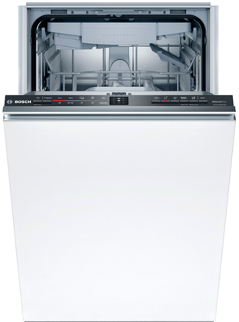 Посудомийна машина | Вбудована посудомийна машина Вид: Повногабаритна (46-60 см) Споживання електроенергії: за цикл, кВт/год 0.84 Витрата води: за рік, л 2772 Споживання електроенергії: за рік, кВт 241 Спосіб встановлення: Вбудована Рівень шуму: 45 дБ Керування Сенсорне Особливості: Індикація: промінь на підлозі Автоматичне відкриття дверцят: після завершення програми З трьома кошиками Режим половинного завантаження Таймер відстрочки старту Клас енергоспоживання A+++ (B,C) Режими роботи: Автопрограма, Інтенсивна 70, Еко 50, Delicate 40, Quick&Shine, Міні, Hygiene Intense, SteamGloss, Екстра ополіскування Місткість комплектів: 13 і більше Індикатори: Наявності ополіскувача, Наявності солі Колір корпусу: Білий Додаткова інформація Система: Акробат Внутрішній корпус: із нержавіючої сталі Габарити (ВхШхГ), см 81.8 x 59.8 x 55 Розміри ніші для вбудовування (ВxШxГ), см 82-92 х 60 х 56 Габарити упаковки (ВхШхГ), см 83 х 62 х 57 Основні програми: Інтенсивне миття, Делікатне миття , Економічна програма (Еко), Експрес-програма, Повсякденне миття, Клас сушіння: A, З дисплеєм Кількість програм 6 |  |  | 1 | шт |  | 0.00

7 | 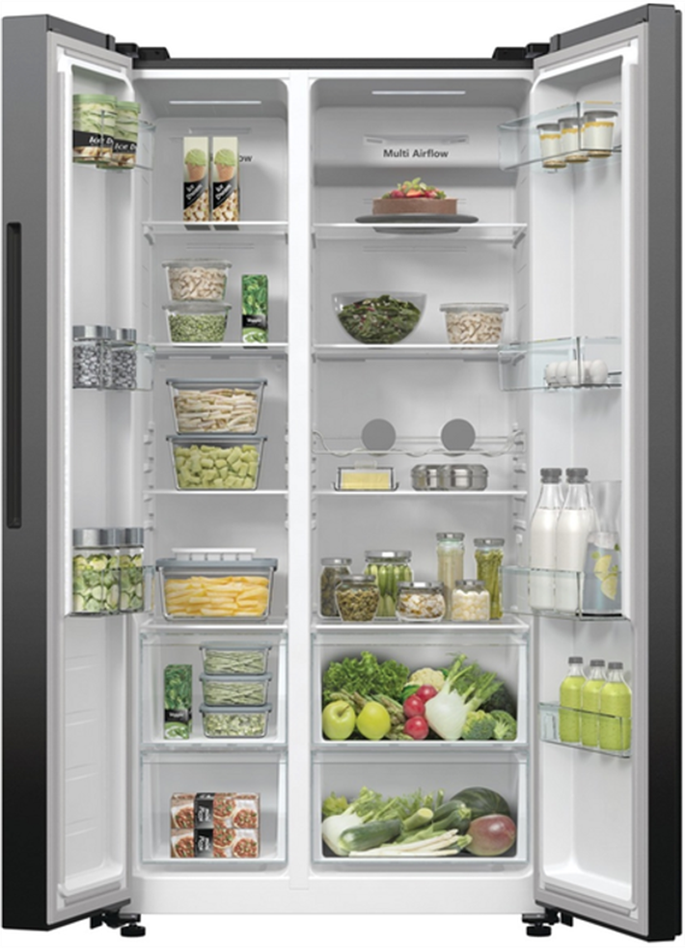 Холодильник двохкамерний | Загальний об'єм холодильника: 591 л Тип холодильника: Side-by-side Система розморожування: No Frost (Frost Free) Холодильне + морозильне відділення Клас енергоспоживання: D (А++) Тип компресора: Інверторний Система розморожування холодильної камери: No Frost (суха) Система розморожування морозильної камери: No Frost Спосіб встановлення: Відокремлений (соло) Тип керування: Електронне Кількість компресорів: 1 Особливості: Розташування морозильної камери: Збоку Рівень шуму: 38 дБ Дисплей: Зовнішній Ручки: Приховані вертикальні Річні витрати електроенергії: 317.55 кВт*рік Кліматичний клас: SN-T (від +10 до +43 C) Холодоагент: R600a Холодильник: Полиці холодильної камери (матеріал/к-ть): Стекло, 4 шт Дверні кошики: 4 шт Контейнер для овочів: 2 шт Морозильний відділ: Корисний об'єм морозильної камери: 191 л Автономне збереження холоду в морозильній камері 8 год Технічні характеристики: Колір: Чорний Висота, см 178.6 ; Ширина, см 91.5 ; Глибина, см 67 Габарити упаковки (ВхШхГ) 186.5 х 98.5 х 76.5 см Вага: 84 кг ; Вага в упаковці: 92 кг Комплектація: Холодильник, Інструкція, Гарантійний талон Особливості: Зона свіжості Полиця для пляшок Швидке замороження Додаткові характеристики Електронне управління: SensoTech Звуковий сигнал про відчинені дверцята Звуковий та білий світловий сигнал про перевищення температури Система охолодження MultiFlow у холодильному відділенні ConvertActive: перетворення морозильного відділення в нульову зону ZeroZone FastFreeze: швидке заморожування Режим «Еко» Світлодіодне освітлення |  |  | 1 | шт |  | 0.00

8 | 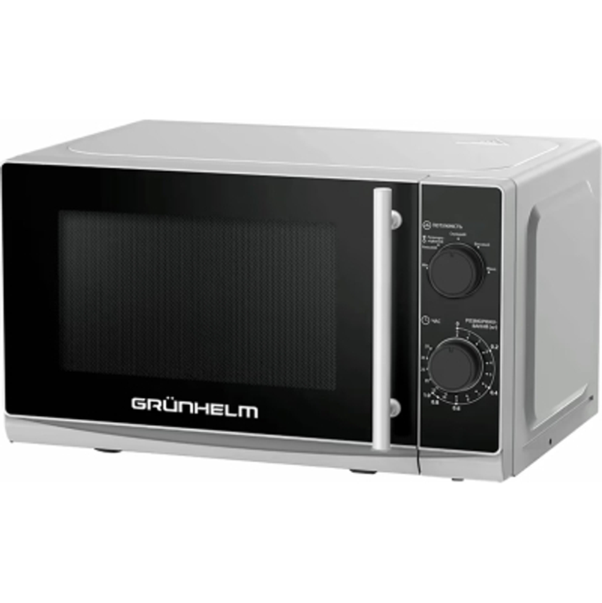 Мікрохвильова піч | Тип: звичайна (соло) Потужність: НВЧ 700 Вт Об'єм: 20 л Діаметр поворотного столу: 25.5 см Внутрішнє покриття: емаль Кількість рівнів потужності: 5 Тип управління: механічне Тип відкриття дверцят: за допомогою ручки Відкриття дверцят: бічне лівостороннє Особливості: Сигнал про закінчення приготування, Підсвічування Функції та спеціальні програми: розігрів Напруга: 220-240 В ~ 50 Гц Комплектація: мікрохвильова піч, поворотний стіл, роликове кільце, інструкція, гарантійний талон Висота 26 см Ширина 43 см Глибина 29.5 см |  |  | 4 | шт |  | 0.00
9 | 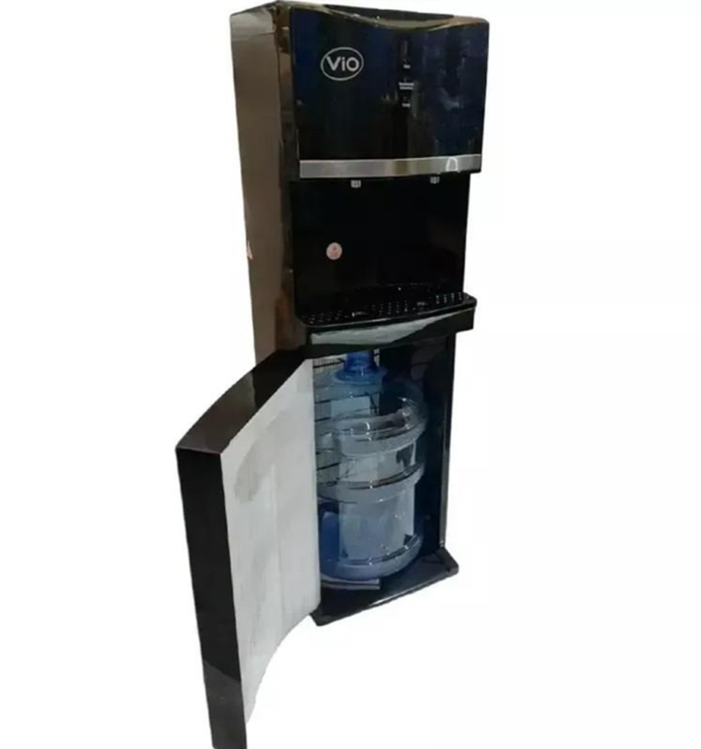 Кулер для води підлоговий | Тип: Кулери (диспенсери) Вид кулера: підлоговий; Тип завантаження бутлі: нижній; Натискання: кнопкою; Тип охолодження: компресорний; Температура гарячої води – 90-95°С; Температура холодної води – 5-10°С; Розміри: 1085 х 355 х 365 мм; Вага: 15 кг; Гарантійний термін: 12 місяців; Тип встановлення: Підлоговий Спосіб наповнення: Бутильована вода Додаткові опції: Індикатор нагрівання Розташування бутля: Внутрішнє нижнє Тип охолодження: компресорний |  |  | 3 | шт |  | 0.00
10 | 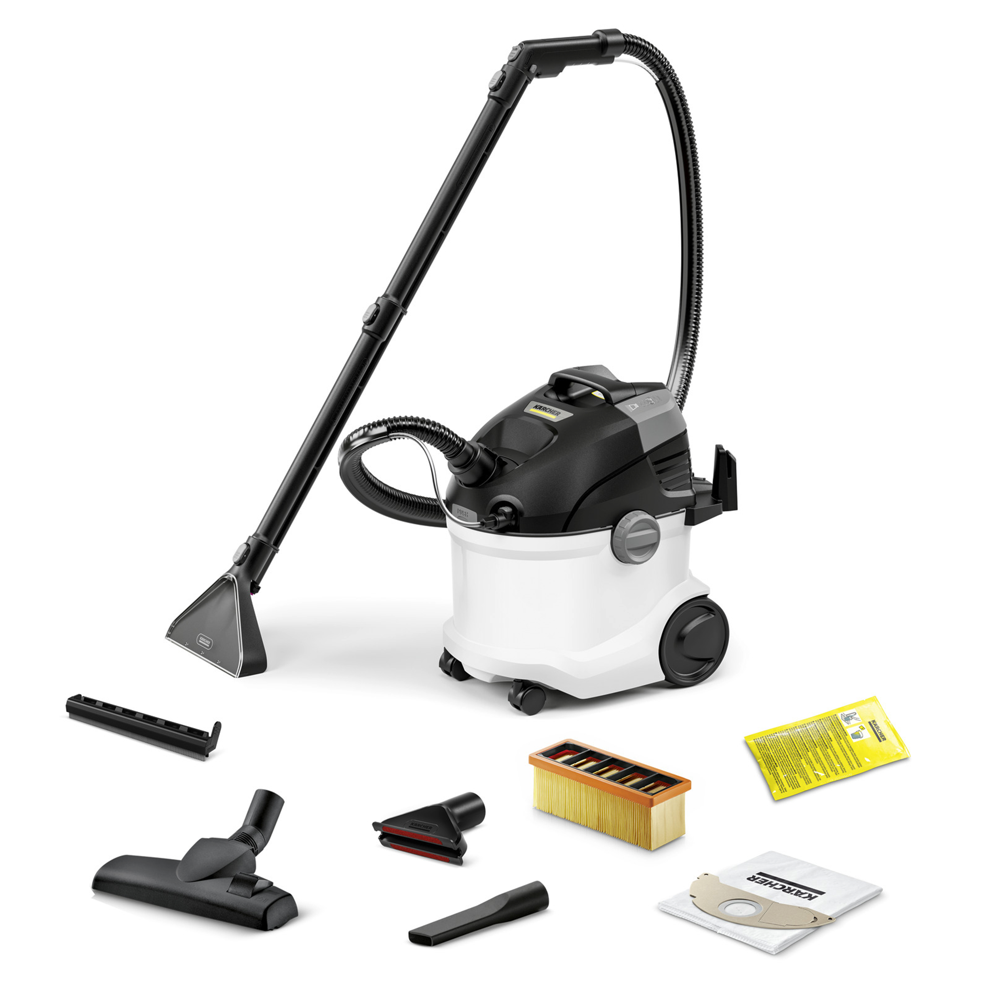 Миючий пилосос | Споживана потужність: (Вт) 1000 Робоча ширина: (мм) 227 Об'єм бака для чистої води: (л) 4 Об'єм бака для брудної води: (л) 4 Параметри електромережі: (~/В/Гц) 1 / 220 - 240 / 50 - 60 Довжина кабелю: (м) 6 Колір: білий Маса (без приладдя) (кг) 7,5 Маса (з упаковкою) (кг) 11 Розміри (Д × Ш × В) (мм) 424 x 320 x 466 Номін. діаметр аксесуарів: (мм) 35 Довжина всмоктувального шлангу: 2 м Трубки для подачі хімії: 2 шт., 0.5 м, Пластик Насадки: Миюча насадка для підлоги з накладкою для твердих покриттів: 227 мм Щілинна насадка Насадка для сухого прибирання підлоги: перекл. Насадка для м'яких меблів Плоский складчастий фільтр: Стандарт Миючий засіб: Миючий засіб RM 519 для чищення килимів, 100 мл Флісовий фільтр-мішок: 1 шт. Система 2-в-1: засіб для чищення подається і відразу ж збирається апаратом разом з брудом |  |  | 1 | шт |  | 0.00
11 | 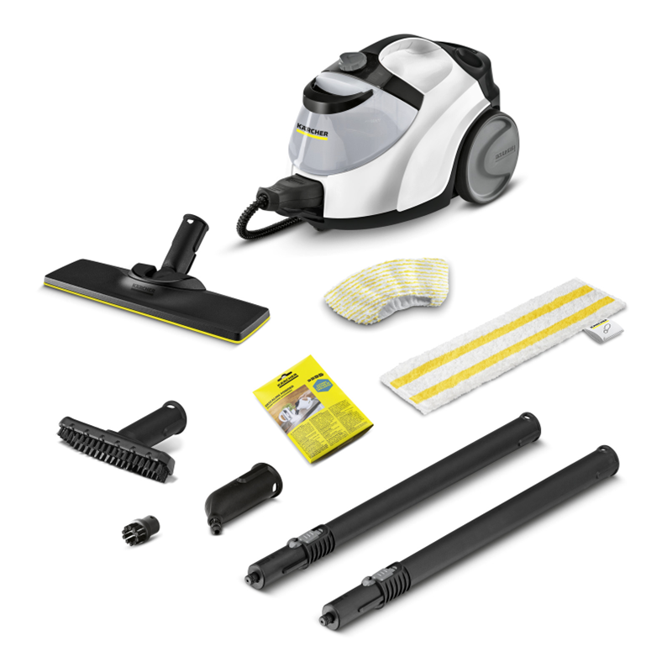 Пароочисник | Потужність нагрівача (Вт) 2250 Максимальний тиск пари (бар) макс. 4,2 Довжина кабелю. (м) 6 Час нагріву (хв) 3 Ємність котла (л) 0,5 Ємність бака (л) 1,5 Параметри електромережі (~/В/Гц) 1 / 220 - 240 / 50 Маса (без приладдя) (кг) 6 Маса (з упаковкою) (кг) 8,472 Розміри (Д × Ш × В) (мм) 439 x 301 x 305 Запобіжник: Запобіжний клапан Регулятор витрати пари: на пристрої (4 рівня) Бак: Знімний бак можна наповнювати без зупинки роботи пристрою. Паровий шланг із пістолетом: 2.3 м Роз'єм для підключення парової праски Інтегрований вимикач Функція VapoHydro Зберігання аксесуарів на пристрої Універсальна серветка EasyFix для чищення підлоги: 1 шт. Обтяжка з мікроволокна для ручної насадки: 1 шт. Порошок антинакипіну: 3 шт. Точкове сопло, Ручна насадка Мала кругла щітка (чорна): 1 шт. Насадка для підлоги: EasyFix Кіл-сть подовжувальних трубок з підведенням пари: 2 шт. Довжина подовжувальних трубок із підведенням пари: 0.5 м |  |  | 1 | шт |  | 0.00

12 | 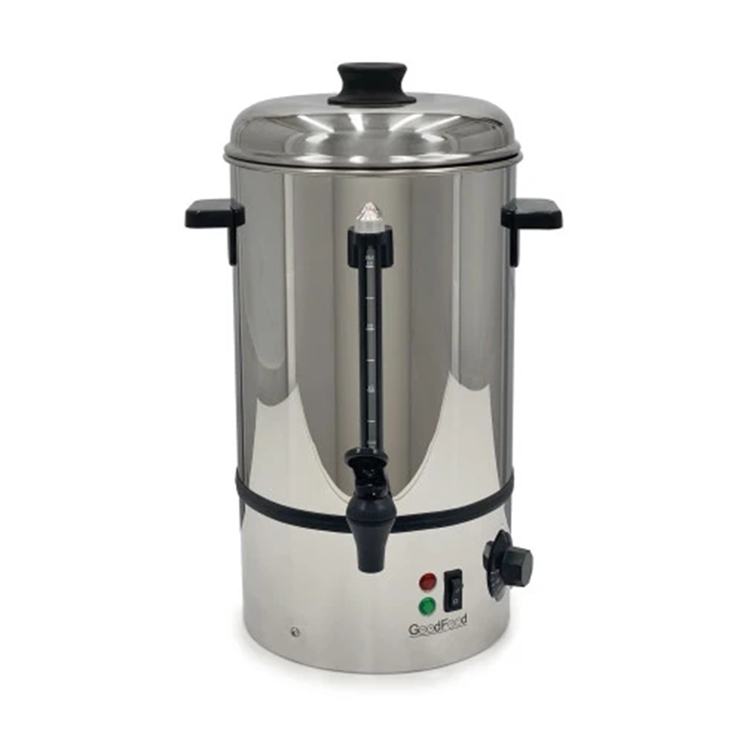 Термопод | Об'єм: загальний: 10 л ; Корисний: 8 л Потужність: 1,8 кВт Напруга: 220 В Тип підключення: електро Тип установки: настільний Корпус: нержавіюча сталь Товщина стінки: одинарна 0,5 мм Регулятор температури: 30...+100 °C Індикатор рівня води: так Автоматичний термостат: так Захист від перепаду напруги: так Габарити (ДхШхВ): 290х280х440 мм Розміри упаковки: 275х275х483 мм Вага: 2,5 кг; Вага в упаковці: 3,2 кг |  |  | 1 | шт |  | 0.00
13 | 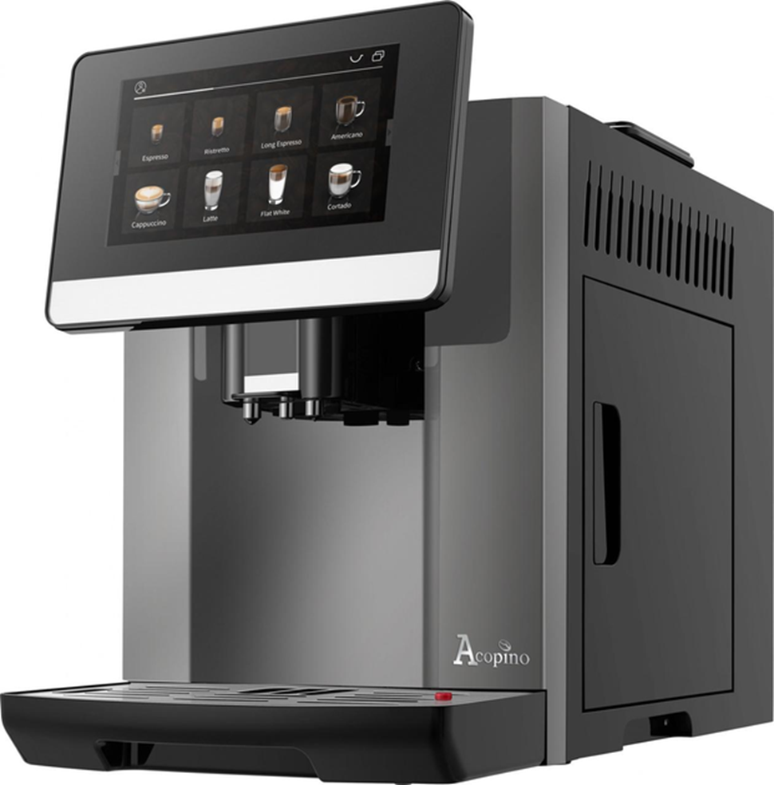 Кавомашина автоматична | Тип кавомашини: Автоматична Функції: Помел кави: Так Спінювання молока: Так Заварювання Тип кави: Мелена, в зернах Регулювання міцності кави: Так Регулювання кількості кави для заварювання: Так Програми Гаряча вода, Моя кава, Заварювання Кава американо, Заварювання Кава лате, приготування на пару Капучино, приготування на пару Еспресо, Заварювання Флет вайт, Заварювання Рістретто Технічнахарактеристика: Ємність : 1.8 л Тиск: 19 бар Потужність: 1500 W Ємність контейнера для гущі: 8 порцій Розмір: Висота 34,5 см; Ширина 24 см; Глибина 44.5 см Споживана потужність, Вт 1500 Тиск пари, Бар: 19 барів Об'єм резервуара для води: 1.8 л Вага: 11 кг Гарантія 12 місяців |  |  | 1 | шт |  | 0.00
Всього вартість пропозиції, грн* |  |  |  |  |  |  | 0.00
* Товариство Червоного Хреста України є громадською неприбутковою організацією і просить надати максимальні знижки на товар, вказаний у ціновій пропозиції.
** Закупівля здійснюється окремими позиціями/лотами.
Пропозицію надати у форматі .pdf та у форматі Exel
Примітка: вартість одиниці продукції та загальну вартість пропозиції потрібно заповнювати у гривнях, зазначаючи цифрове значення, яке має не більше двох знаків після коми.
Ми погоджуємось, що всі витрати, пов’язані з пакуванням, доставкою товару, завантажувально-розвантажувальними роботами, здійснюються за рахунок Постачальника за адресою: м. Київ, вул. Ділова, 3 Ми підтверджуємо, що при подачі пропозиції маємо всі запропоновані товари на складі Учасника і відвантаження можливе протягом узгодженого терміну поставки товарів.
Ми погоджуємося та ознайомлені з умовами типового Договору ТЧХУ (Додаток №2 до Запиту).
Ми погоджуємося з умовами, що Замовник має право розділити дану закупівлю між декількома постачальниками за умови наявності більш вигідних умов на різні позиції.
Ми погоджуємося з умовами, що Ви можете відхилити нашу чи всі надані пропозиції, та розуміємо, що Ви не обмежені у прийнятті будь-якої іншої пропозиції з більш вигідними для Вас умовами.
Ми погоджуємось зафіксувати цінову пропозицію протягом 90 календарних днів з моменту подачі.
Подаючи свою пропозицію ми підтверджуємо повну комплектацію та відповідність умовам зазначеним в Запиті.
Учасники повинні надсилати цінові пропозиції з підписом і печаткою (за наявності).

Керівник організації/ФОП:____________________________ ( ____________________)
МП підпис ПІБ

